Solicitud gráfica
 | Área: | Ciencias Naturales |  |  | Fecha:
 | Grado: | 11
 | Título del tema: | Los carbohidratos, los lípidos y las proteínas |  |  | ¿Cuaderno de estudio o recurso? | Cuaderno de Estudio
 | Editor: | Lyz Marcela Bernal Gómez

 | Código guión o recurso: | CN_11_15_CO | ← Para determinar este código, visite la hoja de Ayuda
 |  |  |  |  | ESPECIFICACIÓN DE ARCHIVOS A ENTREGAR
Núm. | Archivo Shutterstock o ruta en web | Imagen para: | Tipo | Formato | Nombre imagen SMALL | Tamaño imagen SMALL | Nombre imagen ZOOM | Tamaño imagen ZOOM | Descripción | Observaciones
IMG01 | Código shutterstock 200428865 | Cuaderno de Estudio | Fotografía | Horizontal | CN_11_15_CO_IMG01_small | 526 x 370 px | CN_11_15_CO_IMG01_zoom | 800 x 600 px | 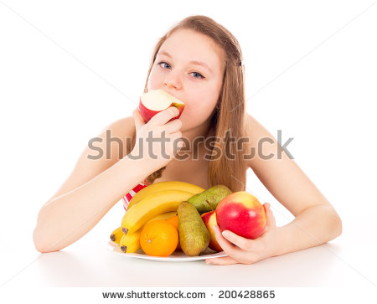
IMG02 | Ver descripción y observaciones | Cuaderno de Estudio | Ilustración | Horizontal | CN_11_15_CO_IMG02_small | 526 x 370 px | CN_11_15_CO_IMG02_zoom | 800 x 600 px |  | Ilustrar igual a la imagen guía. La figura rectangular es un espejo, darle identidad como tal.
IMG03 | Código shutterstock 271096757 | Cuaderno de Estudio | Fotografía | Horizontal | CN_11_15_CO_IMG03_small | 526 x 370 px | CN_11_15_CO_IMG03_zoom | 800 x 600 px | 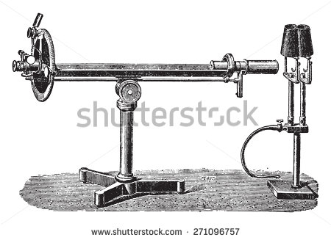 | Por favor si es posible que encontraras una imagen de Polarímetro moderno. En shutterstock solo hay antiguos.
IMG04 | Ver descripción y observaciones | Cuaderno de Estudio | Ilustración | Horizontal | CN_11_15_CO_IMG04_small | 526 x 370 px | CN_11_15_CO_IMG04_zoom | 800 x 600 px |  | Realizar ilustración igual a imagen guía.
IMG05 | Código Shutterstock:198010520 | Cuaderno de Estudio | Ilustración | Horizontal | CN_11_15_CO_IMG05_small | 526 x 370 px | CN_11_15_CO_IMG05_zoom | 800 x 600 px | 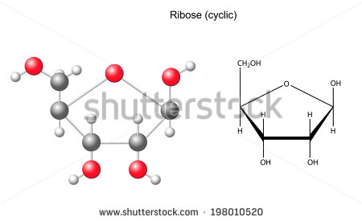 | Cambiar Ribose (cyclic)” por “Estructura cíclica de la ribosa”
IMG06 | Código Shutterstock: 197009507 | Cuaderno de Estudio | Ilustración | Horizontal | CN_11_15_CO_IMG06_small | 526 x 370 px | CN_11_15_CO_IMG06_zoom | 800 x 600 px | 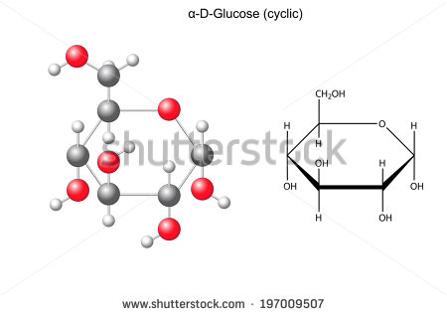 | Cambiar “α-D-Glucose (cyclic)” por “Estructura cíclica de la α-D-glucosa” a= alfa
IMG07 | Código Shutterstock: 197139905 | Cuaderno de Estudio | Ilustración | Horizontal | CN_11_15_CO_IMG07_small | 526 x 370 px | CN_11_15_CO_IMG07_zoom | 800 x 600 px | 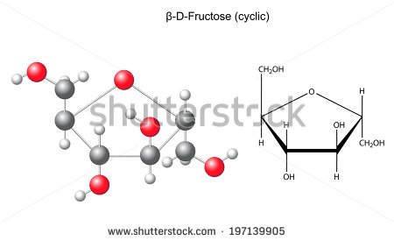 | Cambiar β-D-Fructose (cyclic)” por “Estructura cíclica de la β-D-fructosa”.
IMG08 | Código Shutterstock: 197625752 | Cuaderno de Estudio | Ilustración | Horizontal | CN_11_15_CO_IMG08_small | 526 x 370 px | CN_11_15_CO_IMG08_zoom | 800 x 600 px | 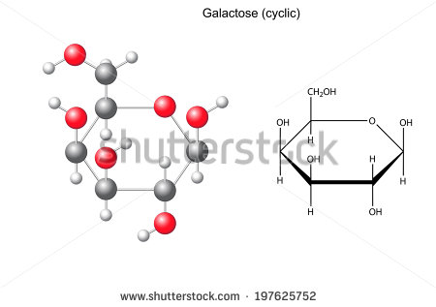 | Cambiar “Galactose (cyclic)” por “Estructura cíclica de la galactosa”.
IMG09 | Ver descripción y observaciones | Cuaderno de Estudio | Ilustración | Vertical | CN_11_15_CO_IMG09_small | 526 x 370 px | CN_11_15_CO_IMG09_zoom | 800 x 600 px |  | Realizar ilustración igual a imagen guía.
IMG10 | Código Shutterstock: 194850719 | Cuaderno de Estudio | Ilustración | Horizontal | CN_11_15_CO_IMG10_small | 526 x 370 px | CN_11_15_CO_IMG10_zoom | 800 x 600 px | 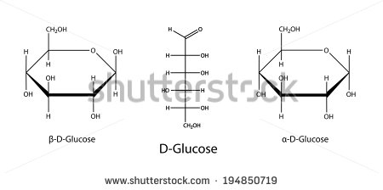 | Cambiar β-D-Glucose por β-D-glucosa Cambiar D-Glucose por D-glucosa Cambiar α-D-Glucose por α -D-glucosa
IMG11 | Código Shutterstock: 197625758 | Cuaderno de Estudio | Ilustración | Horizontal | CN_11_15_CO_IMG11_small | 526 x 370 px | CN_11_15_CO_IMG11_zoom | 800 x 600 px | 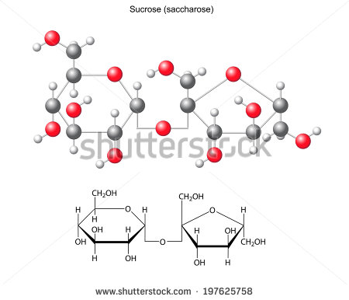 | Cambiar “Sucrose (sacccharose)” por “Sacarosa”
IMG12 | Código Shutterstock: 291419915 | Cuaderno de Estudio | Ilustración | Horizontal | CN_11_15_CO_IMG12_small | 526 x 370 px | CN_11_15_CO_IMG12_zoom | 800 x 600 px | 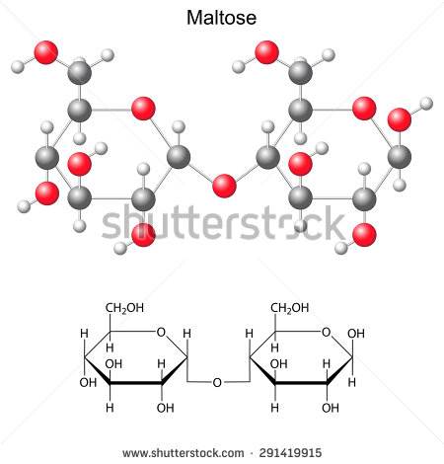 | Cambiar “Maltose” por “Maltosa”
IMG13 | Código Shutterstock: 89612038 | Cuaderno de Estudio | Ilustración | Horizontal | CN_11_15_CO_IMG13_small | 526 x 370 px | CN_11_15_CO_IMG13_zoom | 800 x 600 px | 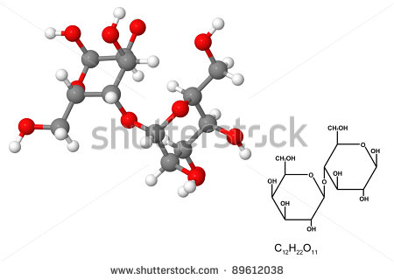 | Disponer título "Lactosa"
IMG14 | Código Shutterstock: 188217818 | Cuaderno de Estudio | Ilustración | Horizontal | CN_11_15_CO_IMG14_small | 526 x 370 px | CN_11_15_CO_IMG14_zoom | 800 x 600 px | 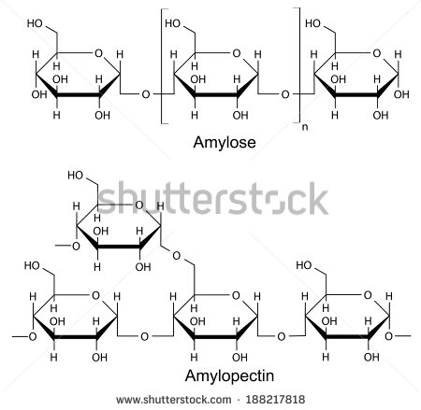 | Cambiar Amylose por “Amilasa” y Amylopectin por “Amilopectina”
IMG15 | Código Shutterstock: 188217794 | Cuaderno de Estudio | Ilustración | Horizontal | CN_11_15_CO_IMG15_small | 526 x 370 px | CN_11_15_CO_IMG15_zoom | 800 x 600 px | 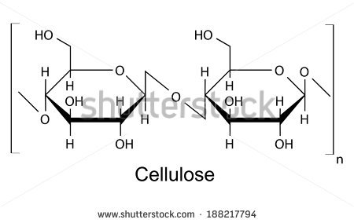 | Cambiar Cellulose por “Celulosa” Disponer como título
IMG16 | Código Shutterstock: 305719496 | Cuaderno de Estudio | Ilustración | Horizontal | CN_11_15_CO_IMG16_small | 526 x 370 px | CN_11_15_CO_IMG16_zoom | 800 x 600 px |  | Eliminar lo que se encuentra en el rectángulo rojo. Incluir título: Molécula de glucógeno
IMG17 | Código Shutterstock: 120360154 | Cuaderno de Estudio | Fotografía | Horizontal | CN_11_15_CO_IMG17_small | 526 x 370 px | CN_11_15_CO_IMG17_zoom | 800 x 600 px | 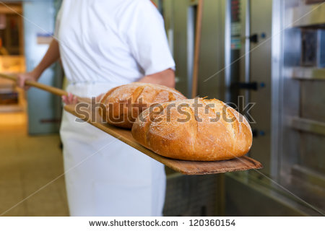
IMG18 | Código Shutterstock: 142647640 | Cuaderno de Estudio | Fotografía | Horizontal | CN_11_15_CO_IMG18_small | 526 x 370 px | CN_11_15_CO_IMG18_zoom | 800 x 600 px | 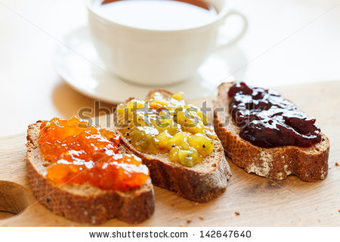
IMG19 | Código Shutterstock: 171205865 | Cuaderno de Estudio | Fotografía | Horizontal | CN_11_15_CO_IMG19_small | 526 x 370 px | CN_11_15_CO_IMG19_zoom | 800 x 600 px | 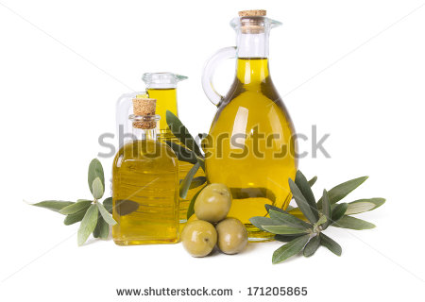
IMG20 | Código Shutterstock: 115341259 | Cuaderno de Estudio | Ilustración | Vertical | CN_11_15_CO_IMG20_small | 526 x 370 px | CN_11_15_CO_IMG20_zoom | 800 x 600 px |  | Eliminar lo que se encuentra en el rectángulo rojo. Cambiar Diagram (simplified) por “Diagrama simplificado”; saturated por “Saturados”; unsaturated por “Insaturados"; Monounsatured" por Monoinsaturados; "triglycerides" por "Triglicéridos" "Glycerol + 3 fatty acid por “Glicerol + 3 Ácidos grasos”"Polyunsaturated" por "Poliinsaturados
IMG21 | Código Shutterstock: 278765171 | Cuaderno de Estudio | Fotografía | Horizontal | CN_11_15_CO_IMG21_small | 526 x 370 px | CN_11_15_CO_IMG21_zoom | 800 x 600 px
IMG22 | Código Shutterstock: 170485292 | Cuaderno de Estudio | Ilustración | Horizontal | CN_11_15_CO_IMG22_small | 526 x 370 px | CN_11_15_CO_IMG22_zoom | 800 x 600 px | 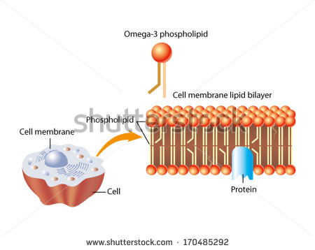 | Cambiar: Omega-3-phospholipid por “Fosfolípido de omega 3”; Phospholipid por “Fosfolípido”; cell membrane por “Membrana celular”; Cell membrane lipid bilayer por “Bicapa lipídica de membrana celular”; cell por “Célula”; protein por “Proteína”.
IMG23 | Código Shutterstock: 64982614 | Cuaderno de Estudio | Fotografía | Horizontal | CN_11_15_CO_IMG23_small | 526 x 370 px | CN_11_15_CO_IMG23_zoom | 800 x 600 px | 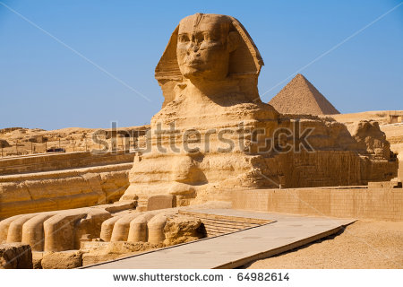
IMG24 | Código Shutterstock: 272870663 | Cuaderno de Estudio | Ilustración | Horizontal | CN_11_15_CO_IMG24_small | 526 x 370 px | CN_11_15_CO_IMG24_zoom | 800 x 600 px | 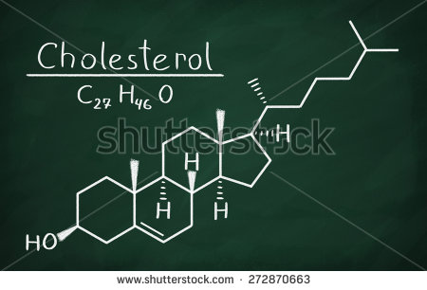 | Cambiar Cholesterol por “Colesterol”
IMG25 | Código Shutterstock: 217644463 | Cuaderno de Estudio | Fotografía | Horizontal | CN_11_15_CO_IMG25_small | 526 x 370 px | CN_11_15_CO_IMG25_zoom | 800 x 600 px | 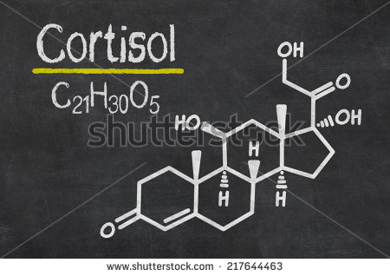
IMG26 | Código Shutterstock: 177571394 | Cuaderno de Estudio | Fotografía | Horizontal | CN_11_15_CO_IMG26_small | 526 x 370 px | CN_11_15_CO_IMG26_zoom | 800 x 600 px | 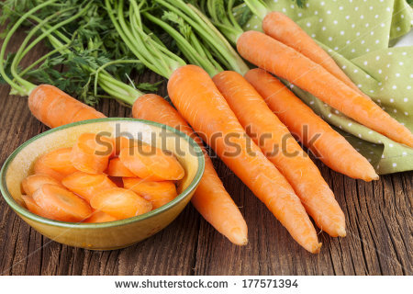
IMG27 | Código Shutterstock: 187173539 | Cuaderno de Estudio | Fotografía | Horizontal | CN_11_15_CO_IMG27_small | 526 x 370 px | CN_11_15_CO_IMG27_zoom | 800 x 600 px | 
IMG28 | Código Shutterstock: 243700852 | Cuaderno de Estudio | Fotografía | Horizontal | CN_11_15_CO_IMG28_small | 526 x 370 px | CN_11_15_CO_IMG28_zoom | 800 x 600 px | 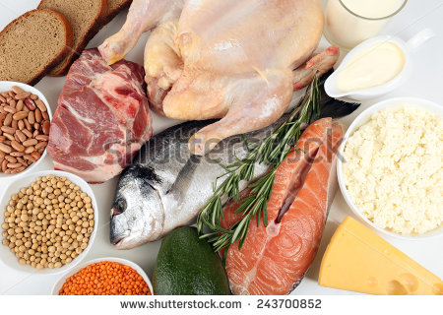
IMG29 | Código Shutterstock: 244068451 | Cuaderno de Estudio | Ilustración | Horizontal | CN_11_15_CO_IMG29_small | 526 x 370 px | CN_11_15_CO_IMG29_zoom | 800 x 600 px | 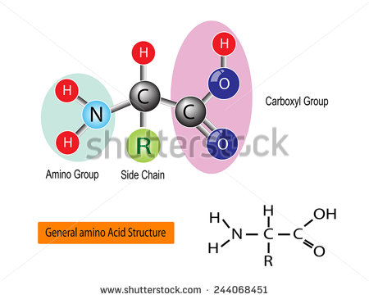 | Cambiar: Amino group por “Grupo amino”. Side Chain por “Cadena lateral o radical”. Carboxyl group por “Grupo carboxilo”. General amino Acid Structure por “Estructura general de aminoácido”.
IMG30 | Código Shutterstock: 222815467 | Cuaderno de Estudio | Ilustración | Horizontal | CN_11_15_CO_IMG30_small | 526 x 370 px | CN_11_15_CO_IMG30_zoom | 800 x 600 px | 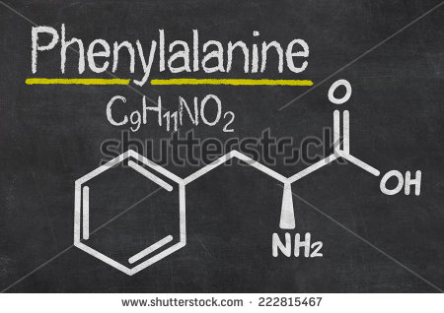 | Cambiar phenyalanine por “Fenilalanina
IMG31 | Ver descripción y observaciones | Cuaderno de Estudio | Ilustración | Horizontal | CN_11_15_CO_IMG31_small | 526 x 370 px | CN_11_15_CO_IMG31_zoom | 800 x 600 px |  | Realizar ilustración como se deja en imagen guía en Drive https://drive.google.com/file/d/0B8KYPZlXH19OSTdGenpLVUllbjQ/view?usp=sharing
IMG32 | Ver descripción y observaciones | Cuaderno de Estudio | Ilustración | Horizontal | CN_11_15_CO_IMG32_small | 526 x 370 px | CN_11_15_CO_IMG32_zoom | 800 x 600 px |  | Realizar ilustración igual a la imagen guía
IMG33 | Código Shutterstock: 287766242 | Cuaderno de Estudio | Ilustración | Horizontal | CN_11_15_CO_IMG33_small | 526 x 370 px | CN_11_15_CO_IMG33_zoom | 800 x 600 px | 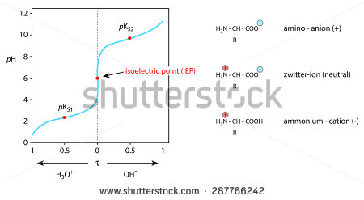 | Cambiar: isoelectric point por “Punto isoeléctrico (PI)”, ammonium - cation por “Catión (+)”, amino – anion (+) por “Anión (-), zwitter-ion por “Zwitterión” (neutral) H3O+ por H+. En H+, el símbolo + en superíndice
IMG34 | Ver descripción y observaciones | Cuaderno de Estudio | Ilustración | Horizontal | CN_11_15_CO_IMG34_small | 526 x 370 px | CN_11_15_CO_IMG34_zoom | 800 x 600 px |  | Realizar mapa conceptual de manera organizada
IMG35 | Código Shutterstock: 317644802 | Cuaderno de Estudio | Fotografía | Horizontal | CN_11_15_CO_IMG35_small | 526 x 370 px | CN_11_15_CO_IMG35_zoom | 800 x 600 px | 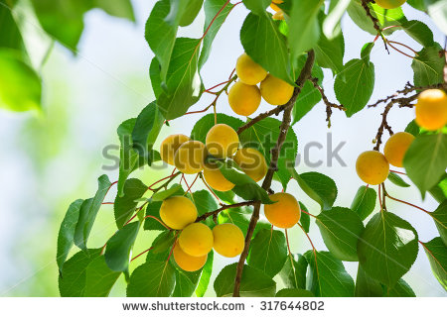
IMG36 | Código Shutterstock: 72409036 | Cuaderno de Estudio | Fotografía | Horizontal | CN_11_15_CO_IMG36_small | 526 x 370 px | CN_11_15_CO_IMG36_zoom | 800 x 600 px | 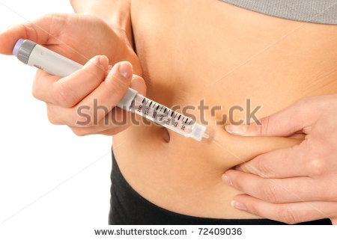
IMG37 | Código Shutterstock: 142031800 | Cuaderno de Estudio | Fotografía | Horizontal | CN_11_15_CO_IMG37_small | 526 x 370 px | CN_11_15_CO_IMG37_zoom | 800 x 600 px | 
IMG38 | Código Shutterstock: 195368057 | Cuaderno de Estudio | Ilustración | Horizontal | CN_11_15_CO_IMG38_small | 526 x 370 px | CN_11_15_CO_IMG38_zoom | 800 x 600 px |  | Eliminar lo que se encuentra en el rectángulo rojo. Cambiar: Primary Structure of a Protein por “Estructura primaria de una proteína”
IMG39 | Código Shutterstock: 117136321 | Cuaderno de Estudio | Fotografía | Horizontal | CN_11_15_CO_IMG39_small | 526 x 370 px | CN_11_15_CO_IMG39_zoom | 800 x 600 px | 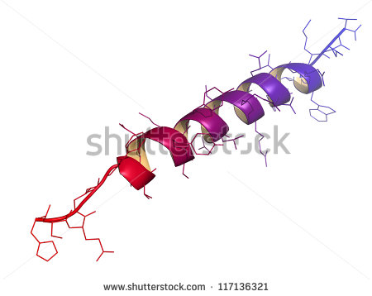
IMG40 | Código Shutterstock: 224411431 | Cuaderno de Estudio | Fotografía | Horizontal | CN_11_15_CO_IMG40_small | 526 x 370 px | CN_11_15_CO_IMG40_zoom | 800 x 600 px | 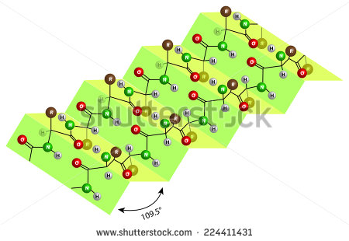
IMG41 | Código Shutterstock: 225172510 | Cuaderno de Estudio | Ilustración | Vertical | CN_11_15_CO_IMG41_small | 526 x 370 px | CN_11_15_CO_IMG41_zoom | 800 x 600 px | 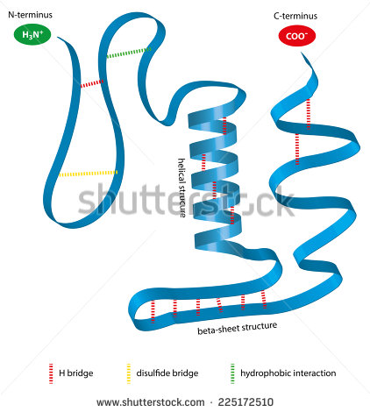 | Cambiar: N-terminus por “N-terminal”; C-terminus por “C-terminal”; helical structure por “Estructura helicoidal”; beta-sheet structure por “Estructura beta plegada”; H bridge por “Puente de hidrógeno”; disulfide bridge por “Puente disulfuro”; hydrophobic interaction por “Interacción hidrofóbica”
IMG42 | Código Shutterstock: 241287421 | Cuaderno de Estudio | Ilustración | Horizontal | CN_11_15_CO_IMG42_small | 526 x 370 px | CN_11_15_CO_IMG42_zoom | 800 x 600 px | 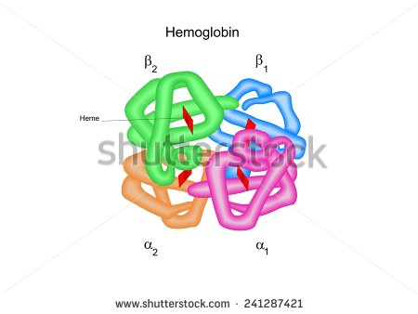 | Cambiar Hemoglobin por “Hemoglobina”; heme por “Grupo hemo”
IMG43 | Código Shutterstock: 227904523 | Cuaderno de Estudio | Fotografía | Horizontal | CN_11_15_CO_IMG43_small | 526 x 370 px | CN_11_15_CO_IMG43_zoom | 800 x 600 px

